5 - Modelos
MODELO OFÍCIO DE ANUÊNCIA | MINISTÉRIO DA GESTÃO E DA INOVAÇÃO EM SERVIÇOS PÚBLICOS Secretaria do Patrimônio da União Diretoria de Gestão e Governança Coordenação-Geral de Administração OFÍCIO SEI Nº 95589/2023/MGI Brasília, 24 de agosto de 2023. À Senhora NOME DA AUTORIDADE Cargo da Autoridade Órgão da Autoridade Endereço da autoridade CEP/cidade/UF E-mail: Assunto: Movimentação para compor força de trabalho Referência: Ao responder este Ofício, favor indicar expressamente o Processo nº 19739.127719/2023-95. Senhor(a) [cargo da autoridade], Solicito a gentileza de autorizar a movimentação do servidor [nome do servidor], [cargo], Matrícula Siape nº [siape], do [órgão], para compor força de trabalho na Secretaria do Patrimônio da União deste Ministério, com fundamento no § 7º do art. 93 da Lei nº 8.112, de 11 de dezembro de 1990, Decreto nº 10.835, de 14 de outubro de 2021, Instrução Normativa nº 70, de 27 de setembro de 2022 e Portaria SEDGG/ME nº 8.471, de 26 de setembro de 2023. O(a) servidor(a) participou de seleção simplificada, publicada no portal do servidor, para movimentação nos termos acima visando a percepção da Gratificação de Incremento à Atividade de Administração do Patrimônio da União - GIAPU e exercerá suas atividades nesta Pasta, por tempo indeterminado, mediante instrumento a ser publicado pela Secretaria de Gestão de Pessoas e Relações do Trabalho deste Ministério. Os trabalhadores do setor público, como qualquer outro na atividade laboral, tem tarefas, horários, prazos e necessitam estar motivados, para que apresentem um trabalho de excelência e almejem o aperfeiçoamento contínuo. Dessa forma as oportunidades são únicas no sentido de atender as prioridades estratégicas do Governo e a mudança da lotação do servidor fomenta o desenvolvimento comum da Administração Pública. A resposta poderá ser encaminhada por Ofício a esta Secretaria via Protocolo Eletrônico. Ressaltamos que o Protocolo Eletrônico permite registrar docum
FORMULÁRIO PARA COMPOSIÇÃO DA FORÇA DE TRABALHO | 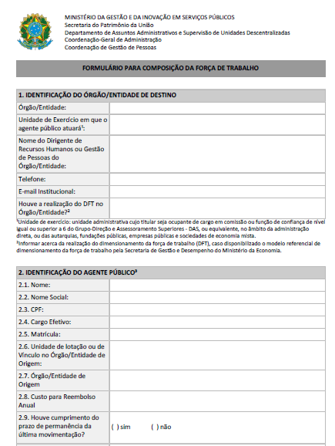 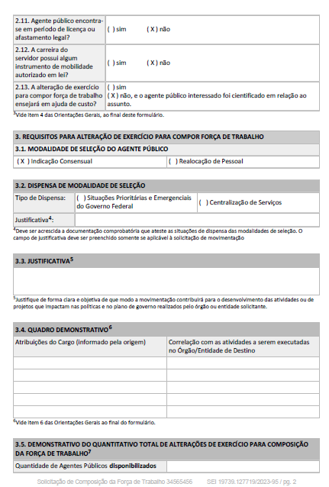 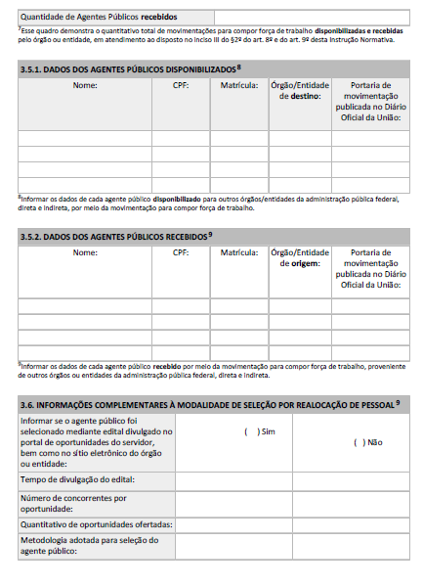
TERMO DE RESPONSABILIDADE DE COMPATIBILIDADE | Timbre MINISTÉRIO DA GESTÃO E DA INOVAÇÃO EM SERVIÇOS PÚBLICOS Secretaria de Gestão do Patrimônio da União Departamento de Assuntos Administrativos e Supervisão de Unidades Descentralizadas Coordenação-Geral de Administração TERMO DE RESPONSABILIDADE DE COMPATIBILIDADE DECLARAÇÃO Eu, Eunice Araújo dos Reis, da Secretaria do Patrimônio da União, Coordenadora Geral de Administração, matrícula SIAPE nº 3748576, em cumprimento ao disposto no art. 17, inciso V, da Portaria SEDGG/ME nº 8.471, de 26 de setembro de 2022, declaro para os devidos fins, que as atividades a serem desempenhadas pelo agente público [NOME DO SERVIDOR] guardam compatibilidade com as atividades realizadas em seu respectivo órgão a que se encontra vinculado. Brasília, 19 de abril de 2023. Documento assinado eletronicamente EUNICE ARAUJO DOS REIS Coordenadora-Geral de Administração

